비닐하우스타이머
비닐하우스 데모
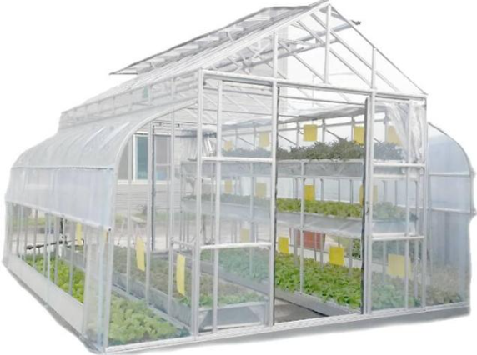
테이타시트
하우스 | 품명 | RY개수 | DS개수 | RY번호 | Reboot | 물리핀 | DS핀번호 | DS명칭 | DS 설정값 | 조건 | 함수 | 화면제어/표시
 |  | 13 | 20
A 동 하 우 스 | 배전함온도센서 | 0 |  |  |  |  |  |  |  | 0 ~ 60도, 1분마다 체크 | sendSensorBaeJoneBan() | 내부작동
 | 배전함팬모터 | 1 |  | 1ch(0) |  |  |  |  |  | t >40 , true 일때 30 <t <40 |  | 내부작동
 | 좌측개패모터열림 | 1 | 1 | 1ch(1) | sync |  | V2 | A동_개폐스위치 | Int(min:0,max:1) | 스위치 ON/OFF |  | 화면제어/표시
 | 좌측개폐모터닫힘 | 1 |  | 1ch(2) |  |  |  |  |  |  | BLYNK_WRITE(V2)
 | 우측개패모터열림 | 1 |  | 1ch(3)
 | 우측개폐모터닫힘 | 1 |  | 1ch(4)
 | 온도습도센서 | 0 | 1 |  |  | D7 | V3 | A동_온도 | Int(min:0,max:60),Celsius | 0 ~ 60도, 1분마다 체크 | sendSensorAHouse() | 화면표시
 |  | 0 | 1 |  |  |  | V4 | A동_습도 | Int(min:0,max:100),percentage | 0 ~ 100 퍼센트
 | A동 조명 | 1 |  | 1ch(5) |  |  |  |  |  | A동조명 ON되면 공통조명_LED ON |  | 화면표시
 | 관수모터 | 1 | 1 | 1ch(6) |  |  | V6 | A동_관수스위치 | Int(min:0,max:1) | 스위치 ON/OFF | BLYNK_WRITE(V6) | 화면제어/표시
 | 오전관수타이머 | 0 | 1 | 1ch(6) |  |  | V7 | A동_오전관수타이머 | String | 사용자가 설정한 시간 | BLYNK_WRITE(V7) | 화면제어/표시
 | 오후관수타이머 | 0 | 1 | 1ch(6) |  |  | V8 | A동_오후관수타이머 | String | 사용자가 설정한 시간 | BLYNK_WRITE(V8) | 화면제어/표시

 | 측면자동개폐LED |  | 1 |  |  |  | V10 | A동_자동개폐LED | Int(min:0,max:1) | 비닐하우스의 측면이 열림때 ON |  | 화면표시
B 동 하 우 스 | 좌측개패모터열림 | 1 | 1 | 2ch(1) | sync |  | V20 | B동_개폐스위치 | Int(min:0,max:1) | 스위치 ON/OFF | BLYNK_WRITE(V20) | 화면제어/표시
 | 좌측개폐모터닫힘 | 1 |  | 2ch(2)
 | 우측개패모터열림 | 1 |  | 2ch(3)
 | 우측개폐모터닫힘 | 1 |  | 2ch(4)
 | 온도습도센서 | 0 | 1 |  |  | D8 | V21 | B동_온도 | Int(min:0,max:60),Celsius | 0 ~ 60도, 1분마다 체크 | sendSensorBHouse() | 화면표시
 |  | 0 | 1 |  |  |  | V22 | B동_습도 | Int(min:0,max:100),percentage | 0 ~ 100 퍼센트
 | B동 조명 | 1 |  | 2ch(5) |  |  |  |  |  | A동조명 ON되면 공통조명_LED ON |  | 화면표시
 | 관수모터 | 1 | 1 | 2ch(6) |  |  | V24 | B동_관수스위치 | Int(min:0,max:1) | 스위치 ON/OFF | BLYNK_WRITE(V24) | 화면제어/표시
 | 오전관수타이머 | 0 | 1 | 2ch(6) |  |  | V25 | B동_오전관수타이머 | String | 사용자가 설정한 시간 | BLYNK_WRITE(V25) | 화면제어/표시
 | 오후관수타이머 | 0 | 1 | 2ch(6) |  |  | V26 | B동_오후관수타이머 | String | 사용자가 설정한 시간 | BLYNK_WRITE(V26) | 화면제어/표시

 | 측면자동개폐LED |  | 1 |  |  |  | V28 | B동_자동개폐LED | Int(min:0,max:1) | 비닐하우스의 측면이 열림때 ON |  | 화면표시
환경설정 | 환경설정 |  | 1 |  |  |  | V31 | 환경설정_편집모드 | Int(min:0,max:1) | 편집 : 환경설정 기능이 활성화 읽기 : 환경설정 기능이 비활성화 |  | 화면제어/표시
 | 개폐온도설정 |  | 1 |  |  |  | V30 | 환경설정_개폐온도설정 | Int(min:0,max:60) | 운전모드가 자동일때 온도에 따라측면개폐 |  | 화면제어/표시
 | 운전모드 |  | 1 |  |  |  | V127 | 환경설정_운전모드 | Int(min:0,max:1) | 자동: 타이머활성화,스위치비활성화 수동: 타이머비활성화,스위치활성화 |  | 화면제어/표시
 | 기타기능 |  | 1 |  |  |  | V126 | 환경설정_기타기능 | Int(min:0,max:10) | 다운메뉴을 다양한 기능를 선택 |  | 화면제어/표시
 | 공통조명LED |  | 1 |  |  |  | V32 | 환경설정_조명LED | Int(min:0,max:1) | 기타기능 > A동,B동조명 ONOFF시 |  | 화면표시
 | 카메라 |  | 1 |  |  |  | V33 | 환경설정_카메라 | Int(min:0,max:1) | 기타기능 > 카메라 ONOFF시 |  | 화면표시

 | 가상핀이름 번호 | 이벤트
 | A동_개폐스위치 V2 | InfoAlert
 | A동_온도 V3 | WaringAlert
 | A동_습도 V4
 | A동_관수스위치 V6
 | A동_오전관수타이머 V7
 | A동_오후관수타이머 V8
 | A동_자동개폐LED V10
 | B동_개폐스위치 V20
 | B동_온도 V21
 | B동_습도 V22
 | B동_관수스위치 V24
 | B동_오전관수타이머 V25
 | B동_오후관수타이머 V26
 | B동_자동개폐LED V28
 | 환경설정_기타기능 V126
 | 환경설정_운전모드 V127
 | 환경설정_개폐온도설정 V30
 | 환경설정_편집모드 V31
 | 환경설정_조명LED V32
 | 환경설정_카메라 V33

스마트폰 화면
